Sheet1
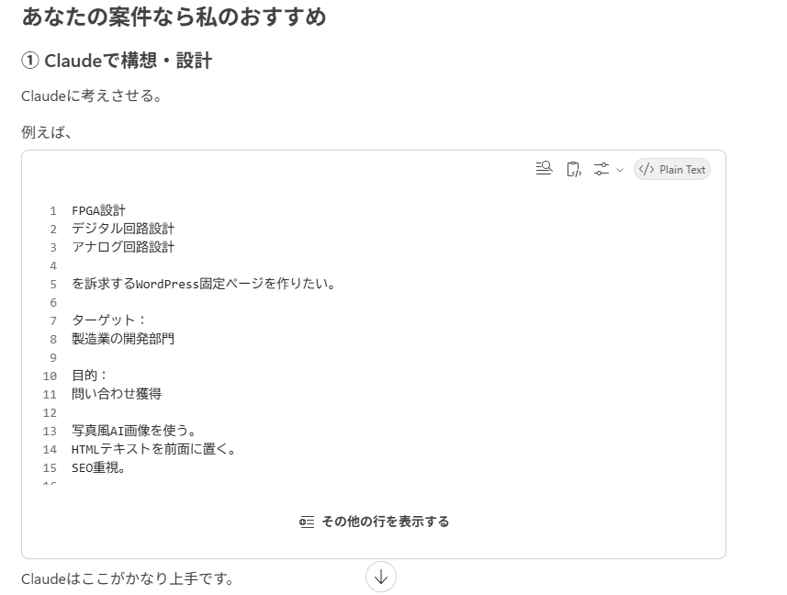

 | FPGA設計
 | デジタル回路設計
 | アナログ回路設計

 | を訴求するWordPress固定ページを作りたい。

 | ターゲット：
 | 製造業の開発部門

 | 目的：
 | 問い合わせ獲得

 | 写真風AI画像を使う。
 | HTMLテキストを前面に置く。
 | SEO重視。

 | 1ページ構成を提案してください。

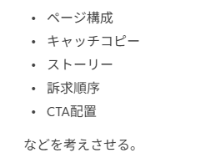

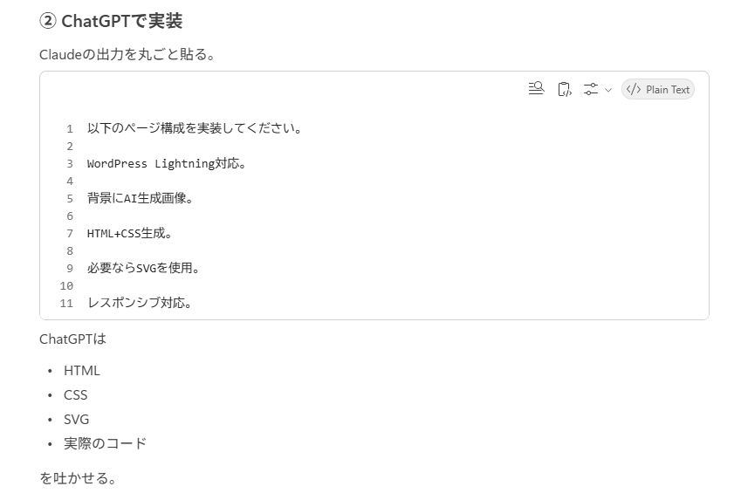

以下のページ構成を実装してください。

WordPress Lightning対応。

背景にAI生成画像。

HTML+CSS生成。

必要ならSVGを使用。

レスポンシブ対応。

